Planilla General
PLANILLA DE DATOS GARANTIZADOS |  |  |  |  | 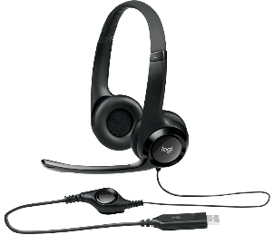

Head Set USB |  |  |  |  | CÓDIGO: | 5000140
 |  |  |  |  | FECHA REVISIÓN: | 2021-01-29
 |  |  |  |  | ÁREA ESPECIALISTA: Redes Telemáticas

DESCRIPCIÓN SAP: HEAD SET (CALL CENTER)
ITEM | DATOS | UNIDAD | PEDIDO |  | OFRECIDO | COMENTARIO
1 | Empresa proveedora | … | (*)
2 | Fabricante | … | (*)
3 | Marca | … | (**)
4 | Modelo | … | (*)
5 | País de origen | … | (*)
6 | Norma de fabricación y ensayos | …
7 | Embalaje | … | CAJAS QUE NO EXCEDAN PESO DE 60 LIBRAS, PALETIZADO Y FLEJADO
8 | Garantía
9 | Altura x Anchura x Profundidad |  | 200 mm x 245 mm x72 mm
10 | Impedancia |  | 32 ohmios
11 | Sensibilidad del microfono |  | 17 dBV/Pa +/- 4 dB
12 | Sensibilidad del auricular |  | 94 dBV/Pa +/- 3 dB
13 | Longitud del cable |  | 2.33 m
14 | Conexiones |  | USB-A (1.1, 2.0, 3.0)
15 | Calidad audio |  | Audio USB dititalmente mejorado
16 | Microfono de suspension de ruido |  | Si
17 | Headband |  | Ajustable
18 | Controles de volumen y silencio |  | En linea

(*) A indicar por el oferente
(**) Timbrado en el material en alto o bajo relieve
 | 

 |  |  |  | Fecha de la oferta

 | Joan Manuel Estévez |  |  | Nombre y firma del oferente
 | Enc. De Redes Telemáticas |  |  | (Colocar sello)
COMENTARIOS:
1- Este material cumplirá con todas las indicaciones detalladas en la especificación técnica correspondiente. 2- En caso de haber una solicitud adicional por parte de La Distribuidora o que el Fabricante entienda deba entregar información adicional, para la correcta evaluación de la propuesta, se deberá hacer por escrito y anexado a esta planilla de Datos Garantizados.

